2
2. Các thành phần trong PL/SQL
 | 2.1. Basic Syntax
 |  | Mỗi lệnh SQL kềt thúc bằng dấu chấm phẩy (;)
 |  | Chú ý:
 |  |  | Lệnh SELECT.. INTO trả về nhiều dòng có thể gây ra exception ( > 1 dòng).
 |  |  | Lệnh SELECT .. INTO không trả về dòng nào có thể gây ra exception.

 |  | PL/SQL được tổ chức theo từng khối lệnh. Một khối lệnh có thể có các khối lệnh con bên trong nó.

Declare
-- Phần khai báo - Không bắt buộc-
-- Khai báo các biến sử dụng trong phần thân
v_Location Varchar2(100);
Begin
-- Phần thân của khối lệnh
-- Đoạn lệnh thực hiện
v_Location := 'Chicago';
-- ....
Exception
-- Phần xử lý lỗi - Không bắt buộc
-- Bắt để xử lý các ngoại lệ khác nhau.
When No_Data_Found Then
-- Ngoại lệ khi câu lệnh SELECT .. INTO không trả về dòng nào
-- (Không bắt buộc phải bắt)
-- Xử lý gì đó tại đây.
-- Hoặc để lệnh null nếu không cần xử lý.
Null;
When Too_Many_Rows Then
-- Ngoại lệ khi câu lệnh SELECT .. INTO trả về nhiều dòng
-- (Không bắt buộc phải bắt)
Null;
When Others Then
-- Các ngoại lệ khác
Null;
End;

 |  |  | Ví dụ:

DECLARE
message varchar2(20):= 'Hello, World!';
BEGIN
dbms_output.put_line(message);
END;

 | 2.2. Data Types
 |  | 2.2.1. Scalar: kiểu dữ liệu có giá trị đơn
 |  |  | 2.2.1.1. Numeric: Kiểu dữ liệu số
 |  |  |  | PLS_INTEGER: kiểu số nguyên có vùng giới hạn từ-2,147,483,648 đến 2,147,483,647
 |  |  |  | BINARY_INTEGER: kiểu số nguyên có vùng giới hạn từ-2,147,483,648 đến 2,147,483,647
 |  |  |  | BINARY_FLOAT: kiểu số thực 32bit
 |  |  |  | BINARY_DOUBLE: kiểu số thực 64 bit
 |  |  |  | NUMBER(prec, scale): kiểu số thực prec (1~38) scale (-84~127)
 |  |  |  | DEC(prec, scale): kiểu số thực prec (1~38)
 |  |  |  | DECIMAL(prec, scale): kiểu số thực prec (1~38)
 |  |  |  | NUMERIC(prec, secale): kiểu số thực prec (1~38)
 |  |  |  | DOUBLE PRECISION: kiểu số thực tối đa 38 chữ số
 |  |  |  | FLOAT: kiểu số thực tối đa 38 chữ số
 |  |  |  | INT: kiểu số nguyên tối đa 38 chữ số
 |  |  |  | INTEGER: kiểu số nguyên tối đa 38 chữ số
 |  |  |  | SMALLINT: kiểu số nguyên tối đa 38 chữ số
 |  |  |  | REAL: kiểu số thực tối đa 18 chữ số
 |  |  | 2.2.1.2. Character
 |  |  |  | CHAR: kiểu chuỗi ký tự có chiều dài cố định
 |  |  |  | VARCHAR2: kiểu chuỗi ký tự có chiều dài thay đổi
 |  |  |  | RAW: kiểu chuỗi nhị phân
 |  |  |  | NCHAR: kiểu chuỗi ký tự Unicode có chiều dài cố định
 |  |  |  | NVARCHAR2: kiểu chuỗi ký tự Unicode có chiều dài thay đổi
 |  |  |  | LONG: kiểu chuỗi ký tự có chiều dài thay đổi (dùng trong trường hợp chuỗi ký tự có độ dài lớn)
 |  |  |  | LONG RAW: kiểu chuỗi nhị phân có chiều dài thay đổi
 |  |  |  | ROWID: kiểu địa chỉ vật lý của mỗi hàng trong cơ sở dữ liệu
 |  |  |  | UROWID: kiểu địa chỉ logic của mỗi hàng trong cơ sở dữ liệu
 |  |  | 2.2.1.3. Boolean: Kiểu dữ liệu logic (TRUE, FALSE, NULL)
 |  |  | 2.2.1.4. Datetime: Kiểu dữ liệu thời gian
 |  | 2.2.2. Large Object (LOB)
 |  |  | 2.2.2.1. BFILE
 |  |  |  | Được sử dụng để lưu trữ các đối tượng nhị phân lớn trong các tệp hệ điều hành bên ngoài cơ sở dữ liệu.
 |  |  |  | Phụ thuộc vào hệ thống. Không thể vượt quá 4 gigabyte (GB).
 |  |  | 2.2.2.2. BLOB
 |  |  |  | Được sử dụng để lưu trữ các đối tượng nhị phân lớn trong cơ sở dữ liệu.
 |  |  |  | 8 đến 128 terabytes (TB)
 |  |  | 2.2.2.3. CLOB
 |  |  |  | Được sử dụng để lưu trữ các khối dữ liệu ký tự lớn trong cơ sở dữ liệu.
 |  |  |  | 8 đến 128 TB
 |  |  | 2.2.2.4. NCLOB
 |  |  |  | Được sử dụng để lưu trữ các khối lớn các dữ liệu NCHAR trong cơ sở dữ liệu.
 |  |  |  | 8 đến 128 TB
 |  | 2.2.3. Composite:
 |  |  |  | Chỉ các thành phần nội bộ được truy cập riêng lẻ
 |  | 2.2.4. Reference:
 |  |  |  | Trỏ đến các mục dữ liệu khác

 | 2.3. Variables
 |  | 2.3.1. Variables là gì ?
 |  |  | Là tên đại diện cho khu vực lưu trữ mà chương trình có thể thao tác được
 |  |  | Variables có kiểu dữ liệu, kích thước, phạm vi giá trị và cách bố trí bộ nhớ cụ thể
 |  |  | Variables bao gồm chuỗi các chữ cái, chữ số, dấu đô la, dấu gạch dưới, không phân biệt hoa thường và không được vượt quá 30 ký tự
 |  | 2.3.2. Cú pháp khai báo Variables
variable_name [CONSTANT] datatype [NOT NULL] [:= | DEFAULT initial_value]

sales number(10, 2);
pi CONSTANT double precision := 3.1415;
name varchar2(25);
address varchar2(100);
greetings varchar2(20) DEFAULT 'Have a Good Day';
 |  |  | vd:

 |  | 2.3.3. Phạm vi Variables
 |  |  | Biến cục bộ: nằm trong một khối và có phạm vi trong khối đó
 |  |  | Biến toàn cục: nằm ở khối ngoài cùng và có phạm vị trong tất cả các khối con bên trong

 |  |  | vd:
DECLARE
-- Global variables
num1 number := 95;
num2 number := 85;
BEGIN
dbms_output.put_line('Outer Variable num1: ' || num1);
dbms_output.put_line('Outer Variable num2: ' || num2);
DECLARE
-- Local variables
num1 number := 195;
num2 number := 185;
BEGIN
dbms_output.put_line('Inner Variable num1: ' || num1);
dbms_output.put_line('Inner Variable num2: ' || num2);
END;
END;

 |  | 2.3.4. Gán giá trị cho Variables từ kết quả của câu query
DECLARE
c_id customers.id%type := 1;
c_name customerS.No.ame%type;
c_addr customers.address%type;
c_sal customers.salary%type;
BEGIN
SELECT name, address, salary INTO c_name, c_addr, c_sal
FROM customers
WHERE id = c_id;
dbms_output.put_line
('Customer ' ||c_name || ' from ' || c_addr || ' earns ' || c_sal);
END;

 |  |  | Các biến c_name, c_addr, c_sal được gán giá trị chính bằng các giá trị select được từ các field name, address, salary trong table customers

 | 2.4. Constants and Literals
 |  | 2.4.1. Constants
 |  |  | Sử dụng từ khóa CONSTANT để khai báo một giá trị không đổi
<tên biến constant> CONSTANT <kiểu dữ liệu> := <giá trị>

 |  |  | vd:
Const_pi CONSTANT number := 3.14

 |  | 2.4.2. Literals
 |  |  | Numeric Literals
var_number number := 3.14159;

 |  |  | Character Literals
var_char char := 'A';

 |  |  | String Literals
var_string char := 'That''s tutorialspoint.com!';

 |  |  | BOOLEAN Literals
var_boolean BOOLEAN := TRUE;

 |  |  | Date and Time Literals
var_date DATE := TIMESTAMP '2012-10-29 12:01:01';

 | 2.5. Operators
 |  | 2.5.1. Arithmetic operators
 |  |  | Operator |  |  |  |  |  |  |  | Description
 |  |  | + |  |  |  |  |  |  |  | Phép cộng
 |  |  | - |  |  |  |  |  |  |  | Phép trừ
 |  |  | * |  |  |  |  |  |  |  | Phép nhân
 |  |  | / |  |  |  |  |  |  |  | Phép chia
 |  |  | ** |  |  |  |  |  |  |  | Phép lũy thừa

 |  | 2.5.2. Relational operators
 |  |  | Operator |  |  |  |  |  |  |  | Description
 |  |  | = |  |  |  |  |  |  |  | Quan hệ bằng
 |  |  | != |  |  |  |  |  |  |  | Quan hệ khác
 |  |  | <> |  |  |  |  |  |  |  | Quan hệ khác
 |  |  | ~= |  |  |  |  |  |  |  | Quan hệ khác
 |  |  | > |  |  |  |  |  |  |  | Quan hệ lớn hơn
 |  |  | < |  |  |  |  |  |  |  | Quan hệ nhỏ hơn
 |  |  | >= |  |  |  |  |  |  |  | Quan hệ lớn hơn và bằng
 |  |  | <= |  |  |  |  |  |  |  | Quan hệ nhỏ hơn và bằng

 |  | 2.5.3. Comparison operators
 |  |  | Operator |  |  |  |  |  |  |  | Description
 |  |  | LIKE |  |  |  |  |  |  |  | Quan hệ giống
 |  |  | BETWEEN |  |  |  |  |  |  |  | Quan hệ nằm trong khoảng
 |  |  | IN |  |  |  |  |  |  |  | Quan hệ tồn tại trong
 |  |  | IS NULL |  |  |  |  |  |  |  | Quan hệ là null

 |  | 2.5.4. Logical operators
 |  |  | Operator |  |  |  |  |  |  |  | Description
 |  |  | and |  |  |  |  |  |  |  | Nếu A và B đều đúng thì đúng
 |  |  | or |  |  |  |  |  |  |  | Nếu A hoặc B đúng thì đúng
 |  |  | not |  |  |  |  |  |  |  | Nếu đúng thì sai, nếu sai thì đúng

 |  | 2.5.5. Mức độ ưu tiên
 |  |  | Các Operators sau được sắp xếp theo mức độ ưu tiên giảm dần
 |  |  | Operator |  |  |  |  |  |  |  | Description
 |  |  | ** |  |  |  |  |  |  |  | Lũy thừa
 |  |  | +, - |  |  |  |  |  |  |  | Khẳng định, phủ định
 |  |  | *, / |  |  |  |  |  |  |  | Phép nhân, phép chia
 |  |  | +, -, || |  |  |  |  |  |  |  | Phép cộng, phép trừ, phép nối
 |  |  | NOT |  |  |  |  |  |  |  | Logic phủ định
 |  |  | AND |  |  |  |  |  |  |  | Logic kết hợp
 |  |  | OR |  |  |  |  |  |  |  | Logic chọn lựa

 | 2.6. Conditions
 |  | 2.6.1. IF - THEN
IF <condition> THEN
<action>;
END IF;

 |  |  | vd:
IF (a < 0) THEN
DBMS_OUTPUT.PUT_LINE('a là số nhỏ hơn 0');
END IF;

 |  | 2.6.2. IF - THEN - ELSE
IF <condition> THEN
<action 1>;
ELSE
<action 2>;
END IF;

 |  |  | vd:
IF (a < 0) THEN
DBMS_OUTPUT.PUT_LINE('a là số nhỏ hơn 0');
ELSE
DBMS_OUTPUT.PUT_LINE('a là số lớn hơn hoặc bằng 0');
END IF;

 |  | 2.6.3. IF - THEN - ELSIF
IF<condition 1>THEN
<action 1>;
ELSIF<condition 2> THEN
<action 2>;
ELSIF<condition 3> THEN
<action 3>;
ELSE
<action 4>;
END IF;

 |  |  | vd:
IF ( a < 0 ) THEN
DBMS_OUTPUT.PUT_LINE('a là số nhỏ hơn 0');
ELSIF ( a > 0 ) THEN
DBMS_OUTPUT.PUT_LINE('a là số lớn hơn 0');
ELSIF ( a = 0 ) THEN
DBMS_OUTPUT.PUT_LINE('a bằng 0' );
ELSE
DBMS_OUTPUT.PUT_LINE('a là giá trị không xác định');
END IF;

 |  | 2.6.4. CASE có selector
CASE selector
WHEN 'value1' THEN <action 1>;
WHEN 'value2' THEN <action 2>;
WHEN 'value3' THEN <action 3>;
...
ELSE <action default>;
END CASE;

 |  |  | vd:
CASE grade
when 'A' then DBMS_OUTPUT.PUT_LINE('Excellent');
when 'B' then DBMS_OUTPUT.PUT_LINE('Very good');
when 'C' then DBMS_OUTPUT.PUT_LINE('Well done');
when 'D' then DBMS_OUTPUT.PUT_LINE('You passed');
when 'F' then DBMS_OUTPUT.PUT_LINE('Better try again');
else DBMS_OUTPUT.PUT_LINE('No such grade');
END CASE;

 |  | 2.6.5. CASE không selector
CASE
WHEN selector = 'value1' THEN <action 1>;
WHEN selector = 'value2' THEN <action 2>;
WHEN selector = 'value3' THEN <action 3>;
...
ELSE <action default>;
END CASE;

 |  |  | vd:
CASE
when grade = 'A' then DBMS_OUTPUT.PUT_LINE('Excellent');
when grade = 'B' then DBMS_OUTPUT.PUT_LINE('Very good');
when grade = 'C' then DBMS_OUTPUT.PUT_LINE('Well done');
when grade = 'D' then DBMS_OUTPUT.PUT_LINE('You passed');
when grade = 'F' then DBMS_OUTPUT.PUT_LINE('Better try again');
else DBMS_OUTPUT.PUT_LINE('No such grade');
END CASE;

 |  | 2.6.6. IF - THEN - ELSE lồng
IF <condition 1> THEN
IF <condition 2> THEN
<action 1>
END IF;
ELSE
<action 2>
END IF;

 |  |  | vd:
IF (a > b) THEN
IF (a/b = 2) THEN
DBMS_OUTPUT.PUT_LINE('a lớn gấp 2 lần b');
END IF;
ELSE
DBMS_OUTPUT.PUT_LINE('a nhỏ hơn hoặc bằng b');
END IF;

 | 2.7. Loops
 |  | 2.7.1. Vòng lặp cơ bản
LOOP
Sequence of statements;
END LOOP;

 |  |  | vd:
DECLARE
x number := 10;
BEGIN
LOOP
dbms_output.put_line(x);
x := x + 10;
IF x > 50 THEN
exit;
END IF;
END LOOP;
END;

WHILE <condition> LOOP
sequence_of_statements;
END LOOP;
 |  | 2.7.2. Vòng lặp While

 |  |  | vd:
DECLARE
x number := 10;
BEGIN
WHILE x < 20 LOOP
dbms_output.put_line(x);
x := x + 1;
END LOOP;
END;

 |  | 2.7.3. Vòng lặp For
FOR <counter> IN <initial_value> .. <final_value> LOOP
sequence_of_statements;
END LOOP;

 |  |  | vd:
DECLARE
x number(2);
BEGIN
FOR x in 10 .. 20 LOOP
dbms_output.put_line(x);
END LOOP;
END;

 |  | 2.7.4. Vòng lặp lồng
LOOP
Sequence of statements1;
LOOP
Sequence of statements2;
END LOOP;
END LOOP;

 |  |  | vd:
DECLARE
i number(3);
j number(3);
BEGIN
i := 1;
LOOP
dbms_output.put_line(' big loop time is ' || i);
j:= 1;
LOOP
dbms_output.put_line(' small loop time is ' || j);
j := j + 1;
exit WHEN (j > 10);
END LOOP;
i := i + 1;
exit WHEN (i > 10);
END LOOP;
END;

 |  | 2.7.5. Gán nhãn vòng lặp
 |  |  | Sử dụng dấu << >> để tạo nhãn cho vòng lặp sẽ thuận tiện cho việc đọc code

 |  |  | vd:
DECLARE
i number(1);
j number(1);
BEGIN
<< outer_loop >> -- gán nhãn cho vòng lặp ở ngoài cùng
FOR i IN 1..3 LOOP
<< inner_loop >> -- gán nhãn cho vòng lặp ở bên trong
FOR j IN 1..3 LOOP
dbms_output.put_line('i is: '|| i || ' and j is: ' || j);
END loop inner_loop;
END loop outer_loop;
END;

 |  | 2.7.6. Những cấu trúc điều khiển vòng lặp
 |  |  | Cấu trúc EXIT: dùng để thoát ra khỏi vòng lặp
DECLARE
a number(2) := 10;
BEGIN
-- bắt đầu thực hiện vòng lặp
WHILE a < 20 LOOP
dbms_output.put_line ('value of a: ' || a);
a := a + 1;
IF a > 15 THEN
-- thoát khỏi vòng lặp bằng mệnh đề EXIT
EXIT;
END IF;
END LOOP;
END;

 |  |  | Cấu trúc EXIT WHEN: dùng để thoát ra khỏi vòng lặp khi thỏa điều kiện
DECLARE
a number(2) := 10;
BEGIN
-- thực hiện vòng lặp
WHILE a < 20 LOOP
dbms_output.put_line ('value of a: ' || a);
a := a + 1;
-- thoát khỏi vòng lặp bằng cách sử dụng EXIT WHEN
EXIT WHEN a > 15;
END LOOP;
END;

 |  |  | Cấu trúc CONTINUE: dùng để bỏ qua những phần còn lại của khối lệnh và tiếp tục kiểm tra nếu phần tử tiếp theo thỏa điều kiện
DECLARE
a number(2) := 10;
BEGIN
-- thực hiện vòng lặp
WHILE a < 20 LOOP
dbms_output.put_line ('value of a: ' || a);
a := a + 1;
IF a = 15 THEN
-- bỏ qua vòng lặp hiện tại bằng mệnh đề CONTINUE
a := a + 1;
CONTINUE;
END IF;
END LOOP;
END;

 | 2.8. Strings
 |  | Chuỗi trong PL/SQL là một dãy các ký tự có độ dài tùy ý

'Hello World'
'This is a string'
 |  | Giá trị của chuỗi được đặt trong cắp nháy đơn

 |  | Đặt dấu nháy đơn trước các ký tự đặc biệt để escape chúng
'this isn''t what it looks like'

 |  | Các hàm thường dùng với chuỗi
CONCAT(x, y);
-- Nối chuỗi x và chuỗi y sau đó trả về chuỗi đã nối.

INITCAP(x);
-- Chuyển chữ cái đầu của mỗi từ trong chuỗi x thành chữ in hoa và trả về.

INSTR(x, find_string);
-- tim find_string trong chuỗi x và trả về vị trí của find_string.

LENGTH(x);
-- Trả về chiều dài của chuỗi x.

LOWER(x);
-- Chuyển các ký tự trong chuỗi x thành các ký tự in thường và trả về chuỗi các ký tự in thường đó.

UPPER(x);
-- Chuyển các ký tự trong chuỗi x thành các ký tự in hoa và trả về chuỗi các ký tự in hoa đó.

REPLACE(x, search_string, replace_string);
-- Tìm trong chuỗi x các phần từ bằng search_string và thay đổi chúng thành replace_string.

NVL(x, value);
-- Trả về value nếu x = null, ngược lại trả về x.

NANVL(x, value);
-- Trả về value nếu x = NaN, ngược lại trả về x.

SUBSTR(x, start);
-- Trả về chuỗi con của x bắt đầu từ vị trí start.

 | 2.9. Arrays

 |  | Biểu thức khai báo:
 |  |  | Khai báo một kiểu mảng

TYPE <varray_type_name>
IS VARRAY(n)
OF <element_type>;

 |  |  | Ví dụ khai báo một mảng 5 phần tử, và phẩn tử có kiểu Varchar2(10);

TYPE cityarray
IS VARRAY(5)
OF Varchar2(10);

 |  | Một mảng có N phần tử. Các phần tử của mảng được đánh chỉ số liên tục bắt đầu từ 1 đến N.

 |  |  | Phần tử 1 |  |  | Phần tử 2 |  |  | Phần tử 3 |  |  | Phần tử 4 |  |  | Phần tử 5

 |  | Một mảng khi mới tạo ra luôn có giá trị NULL và cần được khởi tạo

 |  | Ví dụ :

DECLARE
type namesarray IS VARRAY(5) OF VARCHAR2(10);
type grades IS VARRAY(5) OF INTEGER;
names namesarray;
marks grades;
total integer;
BEGIN
names := namesarray('Kavita', 'Pritam', 'Ayan', 'Rishav', 'Aziz');
marks:= grades(98, 97, 78, 87, 92);
total := names.count;
dbms_output.put_line('Total '|| total || ' Students');
FOR i in 1 .. total LOOP
dbms_output.put_line('Student: ' || names(i) || '
Marks: ' || marks(i));
END LOOP;
END;

 |  | Ví dụ: Sử dụng %Type cho kiểu dữ liệu của các phần tử.
DECLARE
CURSOR c_students is
SELECT LAST_NAME FROM STUDENT;
type c_list is varray (100) of STUDENT.LAST_NAME%type;
name_list c_list := c_list();
counter integer :=0;
BEGIN
FOR n IN c_students LOOP
counter := counter + 1;
name_list.extend;
name_list(counter) := n.LAST_NAME;
dbms_output.put_line('STUDENT('||counter ||'):'||name_list(counter));
END LOOP;
END;

 | 2.10. Procedures

 |  | Một nhóm các lệnh thực hiện chức năng nào đó có thể được gom lại trong một thủ tục (procedure) nhằm làm tăng khả năng xử lý,khả năng sử dụng chung, tăng tính bảo mật và an toàn dữ liệu,tiện ích trong phát triển.
 |  | Với các thủ tục, ngay khi lưu giữ (save), chúng đã được biên dịch thành dạng p-code vì thế có thể nâng cao khả năng thực hiện.
 |  | Thủ tục có thể được lưu giữ ngay trong database như một đối tượng của database, sẵn sàng cho việc tái sử dụng.

 |  | Cách tạo một procedure

-- procedure_name: Tên thủ tục
-- argument: Tên tham số
-- mode: Loại tham số: IN hoặc OUT hoặc IN OUT, mặc định là IN
-- datatype: Kiểu dữ liệu của tham số
CREATE [OR REPLACE] PROCEDURE <procedure_name>
[
(argument1 [mode1] datatype1,
argument2 [mode2] datatype2,
...)
]
IS | AS
BEGIN
-- PL/SQL Block;
END;

 |  | Khai báo: Thủ tục không tham số.

CREATE OR REPLACE Procedure Do_Something AS
-- Khai báo biến tại đây.
Begin
-- Làm gì đó tại đây.
End;

 |  | Khai báo: Thủ tục vừa tham số đầu vào, vừa tham số đầu ra.

CREATE OR REPLACE Procedure Do_Something(p_Param1 In Varchar2,
v_Param Out Varchar2)
AS
-- Khai báo biến tại đây.
Begin
-- Làm gì đó tại đây.
End;

 |  | Ví dụ: Viết thủ tục find_sname có 1 thông số truyền vào (i_student_id), và 2 thông số trả về ( o_first_name , o_last_name) là họ và tên tương ứng của sinh viên với mã số truyền vào.

CREATE OR REPLACE PROCEDURE FIND_SNAME(
i_student_id IN STUDENT.ID%TYPE,
o_first_name OUT STUDENT.FIRST_NAME%TYPE,
o_last_name OUT STUDENT.LAST_NAME%TYPE)
AS
BEGIN
SELECT FIRST_NAME,
LAST_NAME
INTO o_first_name,
o_last_name
FROM STUDENT
WHERE ID = i_student_id;
EXCEPTION
WHEN No_Data_Found THEN
-- Ghi ra màn hình Console.
Dbms_Output.Put_Line('No Record found with student id = ' || i_student_id);
END FIND_SNAME;

 |  | Gọi thủ tục:

DECLARE
v_first_name STUDENT.FIRST_NAME%TYPE;
v_last_name STUDENT.LAST_NAME%TYPE;
v_student_id STUDENT.ID%TYPE;
BEGIN
v_student_id := &v_student_id;
FIND_SNAME(v_student_id, v_first_name, v_last_name);
Dbms_Output.Put_Line('Họ tên học sinh tìm thấy:' || v_first_name || ' ' ||v_last_name);
END;

 |  | Hủy thủ tục :

DROP PROCEDURE <Procedure_Name>

 |  | Lưu ý: Đặt tên ký hiệu (named notation): dùng toán tử => để gán lại thứ tự tham số ghi gọi.

 | 2.11. Functions

 |  | Tương tự như thủ tục, hàm (function) cũng là nhóm các lệnh PL/SQL thực hiện chức năng nào đó.
 |  | Khác với thủ tục, các hàm sẽ trả về một giá trị ngay tại lời gọi của nó.
 |  | Hàm cũng có thể được lưu giữ ngay trên database dưới dạng function.

 |  | Những điểm lưu ý khi sử dụng hàm:

 |  |  | Không được dùng hàm của người dùng trong cách trường hợp
 |  |  |  | Trong điều kiện check lúc tạo bảng hoặc sửa bảng
 |  |  |  | Trong mệnh đề default của lúc tạo bảng hoặc sửa bảng
 |  |  | khi hàm được gọi trong câu query hoặc khối lệnh DML thì hàm đó không thể
 |  |  |  | Có tham số OUT, IN OUT
 |  |  |  | Commit hoặc rollback về tình trạng hiện tại
 |  |  |  | Ghi vào database nếu được gọi trong mệnh đề SELECT, nhưng nếu nó là lệnh DML thì có thể ghi được

 |  | Cú pháp tạo Hàm.
-- function_name: Tên hàm
-- trargument: Tên tham số
-- mode: Loại tham số: IN hoặc OUT hoặc IN OUT, mặc định là IN
-- datatype: Kiểu dữ liệu của tham số
CREATE [OR REPLACE] FUNCTION <function_name>
[
(argument1 [mode1] datatype1,
argument2 [mode2] datatype2,
...)
]
RETURN datatype
IS | AS
BEGIN
-- PL/SQL Block;
END;

 |  | Ví dụ: Xây dựng hàm tính n giai thừa?

CREATE OR REPLACE FUNCTION FACT(
NBER IN NUMBER )
RETURN NUMBER
IS
f NUMBER;
BEGIN
IF NBER=0 THEN
f := 1;
ELSE
f := NBER * fact(NBER-1);
END IF;
RETURN f;
END FACT;

 |  | Gọi function

DECLARE
result NUMBER;
x NUMBER;
BEGIN
x := &x;
result := FACT(x);
DBMS_OUTPUT.put_line('Result: ' || result);
END;

 |  | PL/SQL có chứa nhiều function được xây dựng sẵn bên trong để làm việc với String và Date datatype. Ở đây chúng ta sẽ xem các function thường được sử dụng và cách dùng chúng.

 |  | Conversion Functions
 |  | Các chức năng này được xây dựng sẵn được sử dụng để chuyển đổi một kiểu dữ liệu đến kiểu dữ liệu khác.
 |  |  | TO_CHAR(value, format): chuyển đổi number or date sang string.
 |  |  | TO_DATE (string, format) chuyển đổi chuỗi date, string đưa vào phải đúng format
 |  |  | TO_NUMBER (text, format) chuyển đổi sang dạng number theo format

 |  | String Functions
 |  | Đây là những chức năng được sử dụng trên các kiểu dữ liệu dạng string.
 |  |  | INSTR(text, string, start, occurance) cung cấp vị trí string trong văn bản text.
 |  |  | SUBSTR (text, start, length) đưa ra giá trị chuỗi con từ vị trí start
 |  |  | UPPER (text) trả về chữ hoa
 |  |  | LOWER (text) trả về chữ thường
 |  |  | INITCAP (text) chữ đầu tiên viết hoa
 |  |  | LENGTH (text) độ dài của văn bản
 |  |  | LPAD (text, length, pad_char) ghép chuỗi trái pad-char + text để đạt được độ dài length
 |  |  | RPAD (text, length, pad_char) ghép chuỗi phải text + pad_char để đạt được độ dài length
 |  |  | LTRIM (text) trim space bên trái
 |  |  | RTRIM (text) trim space bên phải
 |  | Date Functions
 |  | Đây là chức năng được sử dụng để thao tác với datetime.
 |  |  | ADD_MONTHS (date, no.of months) thêm tháng
 |  |  | SYSDATE thời gian hiện tại của system
 |  |  | ROUND(date1[,format]) làm tròn ngày
 |  |  | MONTHS_BETWEEN(date1, date2) trả về số tháng chênh lệch giữa hai datetime

 | 2.12. Cursors

 |  | Cursor là kiểu biến có cấu trúc, cho phép bạn xử lý dữ liệu gồm nhiều dòng.
 |  | Số dòng phụ thuộc vào câu lệnh truy vấn dữ liệu sau nó.
 |  | Trong quá trình xử lý, bạn có thể thao tác với Cursor thông qua từng dòng dữ liệu.
 |  | Dòng dữ liệu này được định vị bởi một con trỏ. Với việc dịch chuyển con trỏ, bạn có thể lấy được toàn bộ dữ liệu của một dòng hiện tại.

 |  | Cú pháp khai báo con trỏ:
 |  |  | Khai báo con trỏ có không có tham số:

CURSOR <Cursor_Name>
IS
<Select_Statement>

 |  |  | Khai báo con trỏ có tham số.

CURSOR <Cursor_Name>(<Parameter_List>)
IS
<Select_Statement>

 |  | Ví dụ :
-- Cursor declaration has no parameters:
CURSOR STUDENT_CUR
IS
SELECT ID, FIRST_NAME,LAST_NAME FROM STUDENT;
-- Cursor declaration has parameters:
CURSOR STUDENT_CUR(p_faculty_id FACULTY.ID%TYPE)
IS
SELECT s.ID,
FIRST_NAME,
LAST_NAME
FROM STUDENT s
INNER JOIN FACULTY f
ON s.FACULTY_ID = f.ID
WHERE s.FACULTY_ID = p_faculty_id;
v_faculty_id FACULTY.ID%TYPE;

 |  | Có hai loại con trỏ (Cursor):
 |  |  | Con trỏ tường minh
 |  |  | Con trỏ không tường minh.

 |  |  | Khái niệm tường minh ở đây có nghĩa là, khi sử dụng nó bạn cần phải viết lệnh mở con trỏ, và viết lệnh đóng con trỏ sau khi đã sử dụng xong một cách rõ ràng.
 |  |  | Với trường hợp con trỏ không tường minh bạn có thể không cần viết lệnh đóng mở.
 |  |  | Các thuộc tính của con trỏ:

 |  |  | Thuộc tính |  |  |  |  |  |  |  | Ý nghĩa
 |  |  | %isopen |  |  |  |  |  |  |  | trả lại giá trị True nếu cursor đang mở
 |  |  | %notfound |  |  |  |  |  |  |  | trả lại giá trị True nếu không còn dòng tiếp theo
 |  |  | %found |  |  |  |  |  |  |  | trả lại giá tri True nếu vẫn còn dòng tiếp theo.
 |  |  | %rowcount |  |  |  |  |  |  |  | trả lại số Row đã duyệt qua.

 |  |  | Con trỏ tường minh (Explicit Cursor)

 |  |  | Các bước khai báo và sử dụng con trỏ tường minh:

Khai báo CURSOR
 |  |  |  |  |  |  |  |  |  |  |  |  |  | CURSOR NAME(PARAMETERS) IS <SELECT_STATEMENT>;

Mở CURSOR

 |  |  |  |  |  |  |  |  |  |  |  |  |  | OPEN <CURSOR_NAME>(<PARAMETERS>);

Duyệt CURSOR và xử lý
 |  |  |  |  |  |  |  |  |  |  |  |  |  | FETCH <CURSOR_NAME>
 |  |  |  |  |  |  |  |  |  |  |  |  |  | INTO
 |  |  |  |  |  |  |  |  |  |  |  |  |  | <Variables>;

Đóng CURSOR
 |  |  |  |  |  |  |  |  |  |  |  |  |  | CLOSE <CURSOR_NAME>;

 |  |  | Ví dụ: Xây dựng khối lệnh liệt kê những môn học của từng học sinh theo học.

DECLARE
CURSOR STUDENT_CUR
IS
SELECT ID, FIRST_NAME,LAST_NAME FROM STUDENT;
CURSOR SUBJECT_CUR(p_student_id STUDENT.ID%TYPE)
IS
SELECT sub.Name
FROM SUBJECTS sub
INNER JOIN SCORE sc
ON sc.SUBJECTS_ID = sub.ID
WHERE sc.STUDENT_ID = p_student_id;
-- Khai báo một kiểu ROWTYPE dựa trên Cursor vừa tạo.
v_student STUDENT_CUR%Rowtype;
v_subject SUBJECT_CUR%Rowtype;
BEGIN
-- Mở Cursor (Truyền các giá trị tham số vào).
OPEN STUDENT_CUR;
LOOP
FETCH STUDENT_CUR INTO v_student;
EXIT
WHEN STUDENT_CUR%Notfound;
Dbms_Output.Put_Line(STUDENT_CUR%rowcount || '-Họ tên đầy đủ: ' || v_student.first_name || ' ' || v_student.last_name);
Dbms_Output.Put_Line('Môn theo học:');
-- Mở Cursor (Truyền các giá trị tham số vào).
OPEN SUBJECT_CUR(v_student.id);
LOOP
FETCH SUBJECT_CUR INTO v_subject;
EXIT
WHEN SUBJECT_CUR%Notfound;
Dbms_Output.Put_Line(' ' || v_subject.name);
END LOOP;
-- Đóng Cursor.
CLOSE SUBJECT_CUR;
END LOOP;
-- Đóng Cursor.
CLOSE STUDENT_CUR;
END;

 |  | Con trỏ không tường minh (Implicit Cursor)
 |  |  | Con trỏ không tường minh bạn có thể không cần viết lệnh mở/đóng nó một cách rõ ràng.
 |  |  | Sử dụng lệnh For để duyệt trên con trỏ theo cú pháp:

-- Dùng lệnh For duyệt trên con trỏ không tường minh.
FOR <v_Record> in <cursor_name>(<Parameter_values>) LOOP
-- Statements..
END LOOP;

 |  | Ví dụ: Xây dựng khối lệnh liệt kê những môn học của từng học sinh theo học.

DECLARE
CURSOR STUDENT_CUR
IS
SELECT ID, FIRST_NAME,LAST_NAME FROM STUDENT;
CURSOR SUBJECT_CUR(p_student_id STUDENT.ID%TYPE)
IS
SELECT sub.Name
FROM SUBJECTS sub
INNER JOIN SCORE sc
ON sc.SUBJECTS_ID = sub.ID
WHERE sc.STUDENT_ID = p_student_id;
BEGIN
-- Sử dụng vòng lặp để duyệt cursor
-- Không cần open/close/fetch.
FOR v_student IN STUDENT_CUR
LOOP
Dbms_Output.Put_Line(STUDENT_CUR%rowcount || '-Họ tên đầy đủ: ' || v_student.first_name || ' ' || v_student.last_name);
Dbms_Output.Put_Line('Môn theo học:');
FOR v_subject IN SUBJECT_CUR(v_student.id)
LOOP
Dbms_Output.Put_Line(' ' || v_subject.name);
END LOOP;
END LOOP;
END;

 | 2.13. Records
 |  | Records là cấu trúc dữ liệu có thể chứa dữ liệu của nhiều thành phần khác nhau như: một field, một row,…
 |  | Để access vào một cột thì ta sử dụng toán tử và tên thuộc tính của kiểu record đó
 |  | PL/SQL hỗ trợ 3 loại Records sau: Table-based, Cursor-based records, User-defined records
DECLARE
customer_rec customers%rowtype;
BEGIN
SELECT * into customer_rec
FROM customers
WHERE id = 5;
dbms_output.put_line('Customer ID: ' || customer_rec.id);
dbms_output.put_line('Customer Name: ' || customer_rec.name);
dbms_output.put_line('Customer Address: ' || customer_rec.address);
dbms_output.put_line('Customer Salary: ' || customer_rec.salary);
END;
 |  |  | Table-based: sử dụng thuộc tính %ROWTYPE để lấy kiểu dữ liệu là một row của TABLE customers gán cho biến customer_rec

 |  |  | Cursor-based records: sử dụng thuộc tính %ROWTYPE để lấy kiểu dữ liệu là một row của CURSOR customer_cur gán cho biến customer_rec
DECLARE
CURSOR customer_cur is
SELECT id, name, address
FROM customers;
customer_rec customer_cur%rowtype;
BEGIN
OPEN customer_cur;
LOOP
FETCH customer_cur into customer_rec;
EXIT WHEN customer_cur%notfound;
DBMS_OUTPUT.put_line(customer_rec.id || ' ' || customer_rec.name);
END LOOP;
END;

 |  |  | User-defined records:
TYPE <type_name> IS RECORD
(<field_name1> <datatype1> [NOT NULL] [:= DEFAULT EXPRESSION],
<field_name2> <datatype2> [NOT NULL] [:= DEFAULT EXPRESSION],
...
<field_nameN> <datatypeN> [NOT NULL] [:= DEFAULT EXPRESSION);
record-name <type_name>;

 |  |  | vd:
DECLARE
TYPE books IS RECORD
(title varchar(50),
author varchar(50),
subject varchar(100),
book_id number);
book1 books;
book2 books;

 | 2.14. Exceptions
 |  | PL/SQL hỗ trợ xử lý các trường hợp ngoại lệ trong EXCEPTION block
 |  | Có hai loại exception là: System-defined exceptions và User-defined exceptions
 |  | Cú pháp xử lý ngoại lệ Exception Handling
DECLARE
<declarations section>
BEGIN
<executable command(s)>
EXCEPTION
<exception handling goes here >
WHEN exception1 THEN
exception1-handling-statements
WHEN exception2 THEN
exception2-handling-statements
WHEN exception3 THEN
exception3-handling-statements
........
WHEN others THEN
exception3-handling-statements
END;

 |  |  | vd:
DECLARE
c_id := x;
BEGIN
SELECT *
FROM customers
WHERE id = c_id;
EXCEPTION
WHEN no_data_found THEN
dbms_output.put_line('No such customer!');
WHEN others THEN
dbms_output.put_line('Error!');
END;

 |  |  | *Lưu ý: no_data_found, others, too_many_rows là những ngoại lệ đã được định nghĩa sẵn bởi PL/SQL

 |  | Cú pháp xử lý ngoại lệ Raising Exceptions
DECLARE
exception_name EXCEPTION;
BEGIN
IF condition THEN
RAISE exception_name;
END IF;
EXCEPTION
WHEN exception_name THEN
statement;
END;

 |  |  | vd:
DECLARE
so_chia NUMBER := 0;
so_bi_chia NUMBER := 10;
ex_error EXCEPTION;
BEGIN
IF so_chia <= 0 THEN
RAISE ex_error;
ELSE
DBMS_OUTPUT.PUT_LINE (so_bi_chia/so_chia);
END IF;
EXCEPTION
WHEN ex_error THEN
dbms_output.put_line('Error!');
END;

 |  |  | *Lưu ý: bạn có thể Raise một exception với message error tự định nghĩa kèm với mã lỗi có phạm vi từ -20000 ~ -20999
Raise_Application_Error (-20343, 'The balance is too low.');

 |  | Cú pháp bắt ngoại lệ định sẵn
<name_exception> EXCEPTION;
PRAGMA EXCEPTION_INIT (<name_exception>, <code_exception>);

-- khai báo lỗi bad_date
bad_date EXCEPTION;
-- chỉ định bad_date chính là lỗi -01839 (lỗi ngày tháng năm không chính xác)
PRAGMA EXCEPTION_INIT (bad_date, -01839);
-- trong quá trình thực thi nếu xãy ra lỗi -01839 thì lỗi sẽ tự động được gán cho bad_date
-- kiểm tra bad_date để xử lý riêng cho lỗi -01839
 |  |  | vd:

 |  | Những exception được hỗ trợ sẵn
 |  |  | ACCESS_INTO_NULL |  |  |  |  |  |  |  |  | Lỗi khi null object được gán giá trị
 |  |  | CASE_NOT_FOUND |  |  |  |  |  |  |  |  | Lỗi khi không kiếm được trường hợp phù hợp trong mệnh đề CASE, thường xuất hiện khi CASE thiếu ELSE
 |  |  | COLLECTION_IS_NULL |  |  |  |  |  |  |  |  | Lỗi khi collection chưa được cấp bộ nhớ
 |  |  | DUP_VAL_ON_INDEX |  |  |  |  |  |  |  |  | Lỗi khi duplicated trên cột có unique index
 |  |  | INVALID_CURSOR |  |  |  |  |  |  |  |  | Lỗi khi thao tác cursor, như là đóng một cursor chưa mở
 |  |  | INVALID_NUMBER |  |  |  |  |  |  |  |  | Lỗi khi không convert được thành kiểu số
 |  |  | LOGIN_DENIED |  |  |  |  |  |  |  |  | Lỗi không login được vào DB
 |  |  | NO_DATA_FOUND |  |  |  |  |  |  |  |  | Lỗi khi không có data khi sử dụng SELECT INTO
 |  |  | NOT_LOGGED_ON |  |  |  |  |  |  |  |  | Lỗi không kết nối đến DB khi sử dụng DB
 |  |  | PROGRAM_ERROR |  |  |  |  |  |  |  |  | Lỗi khi PLSQL bị lỗi nội bộ (internal error)
 |  |  | ROWTYPE_MISMATCH |  |  |  |  |  |  |  |  | Lỗi data type không phù hợp
 |  |  | SELF_IS_NULL |  |  |  |  |  |  |  |  | Lỗi khi gọi hàm của đối tượng nhưng đối tượng chưa được khởi tạo
 |  |  | STORAGE_ERROR |  |  |  |  |  |  |  |  | Lỗi hết bộ nhớ cho PLSQL
 |  |  | TOO_MANY_ROWS |  |  |  |  |  |  |  |  | Lỗi khi có 2 record data trả về khi sử dụng SELECT INTO
 |  |  | ZERO_DIVIDE |  |  |  |  |  |  |  |  | Lỗi khi chia cho 0

 | 2.15. Triggers

 |  | Những thủ tục được thực hiện ngầm định ngay khi thực hiện lệnh DML(như INSERT,DELETE, UPDATE), DDL(như CREATE, ALTER, DROP),
 |  | database operation nhằm đảm bảo các quy tắc logic phức tạp của dữ liệu.
 |  | Những việc cần lưu ý khi sử dụng trigger:
 |  |  | Sử dụng các database trigger nhằm đảm bảo thực hiện tất cả các thao tác có liên quan tới lệnh can thiệp dữ liệu được thực hiện.
 |  |  | Không sử dụng database trigger để thực hiện các ràng buộc sẵn có trong database Oracle.
 |  |  | Sử dụng database trigger có thể gây rối, khó khăn cho việc bảo trì và phát triển hệ thống lớn. Vì thế, ta chỉ sử dụng database trigger khi thật cần thiết.

 |  | Cú pháp tạo:

CREATE [OR REPLACE ] TRIGGER trigger_name
{BEFORE | AFTER | INSTEAD OF }
{INSERT [OR] | UPDATE [OR] | DELETE}
[OF col_name]
ON table_name
[REFERENCING OLD AS o NEW AS n]
[FOR EACH ROW]
WHEN (condition)
DECLARE
Declaration-statements
BEGIN
Executable-statements
EXCEPTION
Exception-handling-statements
END;

 |  | CREATE [OR REPLACE] TRIGGER trigger_name : Tạo hoặc thay thế một trigger hiện tại với tên là trigger_name
 |  | {BEFORE | AFTER | INSTEAD OF} : Thời gian thực hiện: BEFORE, AFTER, Mệnh đề INSTEAD OF được sử dụng để tạo kích hoạt trên chế độ xem.
 |  | {INSERT [OR] | UPDATE [OR] | DELETE}: Ứng với sự kiện tác động lên table để trigger tự động thi hành khi sự kiện đó xảy ra.
 |  | [OF col_name]: Tên table sẽ được cập nhật.
 |  | [ON table_name]: Tên table thực hiện.
 |  | [REFERENCING OLD AS o NEW AS n]: new chỉ giá trị mới insert/update, old chỉ giá trị dòng đã bị delete.
 |  | [FOR EACH ROW]: Để trigger thực hiện lên từng dòng.
 |  | WHEN (condition): Điều kiện để trigger để thuật hiện.

 |  | Lưu ý:
 |  |  | Phần thân trigger có thể chứa các câu lệnh DML, nhưng lệnh select bắt buộc phải là select INTO. Ngoại trừ select trong phần cursor.

 |  | Ví dụ: Xây dựng ràng buộc khi thêm một học sinh thì hiển thị Họ tên đầy đủ học sinh thêm mới?

CREATE OR REPLACE TRIGGER TRIG_AFTER_INST_STUDENT
AFTER INSERT ON STUDENT
FOR EACH ROW
BEGIN
Dbms_Output.Put_Line('Họ tên học sinh vừa tạo:' || :NEW.FIRST_NAME || ' ' ||:NEW.LAST_NAME);
END;

 |  | Ví dụ: Xây dựng ràng buộc chỉ chạy trigger khi insert nhân viên có mã là 10990
CREATE OR REPLACE TRIGGER TRIG_BEFORE_EMPLOYEES
BEFORE INSERT ON EMPLOYEES
FOR EACH ROW
WHEN (new.EMPLOYEE_ID = 10990)
DECLARE
counter number := 0;
BEGIN
SELECT COUNT(*)
INTO counter
FROM EMPLOYEES;
IF :new.EMPLOYEE_ID = 10990 THEN
Dbms_Output.Put_Line('Fail');
ELSE
Dbms_Output.Put_Line('OK Fine');
END IF;
END;
--test
insert into EMPLOYEES VALUES(10991, 'William','Gietz','WGIETZ3','515.123.8181',SYSDATE, 'AC_ACCOUNT', 8300, null, 205, 110); --bad
insert into EMPLOYEES VALUES(10990, 'William','Gietz','WGIETZ3','515.123.8181',SYSDATE, 'AC_ACCOUNT', 8300, null, 205, 110); --good

 |  | Thao tác trigger: DISABLE VÀ ENABLE

 |  | Lệnh DISABLE
 |  |  | AFTER TRIGGER tên-trigger DISABLE;
 |  | Để disable tất cả các trigger thuộc một table thực hiện như sau:
 |  |  | AFTER TABLE table_name DISABLE ALL TRIGGERS;
 |  | Lệnh ENABLE
 |  |  | AFTER TRIGGER tên-trigger ENABLE;
 |  | Để disable tất cả các trigger thuộc một table thực hiện như sau:
 |  |  | AFTER TABLE table_name ENABLE ALL TRIGGERS;
 |  | Cú pháp xóa trigger:
 |  |  | DROP TRIGGER trigger_name

 |  | Phân biệt AFTER TRIGGER và BEFORE TRIGGER
 |  |  | BEFORE thường được dùng để kiểm tra dữ liệu trước khi chấp nhận sự thay đổi này
 |  |  |  | VD: trước khi cho rút tiền thì trigger chạy để kiểm tra xem số dư có đủ để thực hiện giao dịch hay không
 |  |  | AFTER thường được dùng để cập nhật một bảng khác khi có sự thay đổi xảy ra
 |  |  |  | VD: sau khi rút tiền xong thì insert thêm dữ liệu vào bảng lưu lịch sử rút tiền
 |  | Chú ý
 |  |  | Khi một bảng đang được chỉnh sửa bởi một câu DML thì trigger sẽ không thực hiện được và sẽ báo lỗi ORA-04091.
 |  |  | Tham khảo mục Mutating-table Restriction: https://docs.oracle.com/cloud/latest/db112/LNPLS/triggers.htm#LNPLS759

 | 2.16. Packages
 |  | Package là một tập hợp các kiểu dữ liệu, biến lưu giữ giá trị và các thủ tục, hàm có cùng một mối liên hệ với nhau
 |  | Khi một phần tử trong package được gọi thì toàn bộ nội dung của package sẽ được nạp vào trong hệ thống
 |  | Một package gồm hai phần:
 |  |  | Phần mô tả (specification) định nghĩa các biến, const, cursor, và subprogram mà ở body sẽ sử dụng.
 |  |  | Phần thân (body) là các cài đặt cho các giao tiếp có trong phần mô tả.

 |  | Cú pháp tạo Package Specification
CREATE PACKAGE <package_name> AS
<PROCEDURES>
<VARIABLES>
<CURSORS>
<CONSTANTS>
END <package_name>;

CREATE PACKAGE Pkg_Emp AS
-- Hàm trả về First_Name
Function Get_First_Name(p_Emp_Id Employee.Emp_Id%Type)
Return Employee.First_Name%Type;
-- Hàm trả về tên phòng ban của nhân viên.
Function Get_Dept_Name(p_Emp_Id Employee.Emp_Id%Type)
Return Department.Name%Type;
End Pkg_Emp;
 |  |  | vd:

 |  | Cú pháp tạo Package Body
CREATE PACKAGE BODY <package_name> AS
<Mô tả PROCEDURES>
<Mô tả VARIABLES>
<Mô tả CURSORS>
<Mô tả CONSTANTS>
END <package_name>;

 |  |  | vd:
CREATE PACKAGE BODY Pkg_Emp AS
-- =====================================================
-- Thủ tục trả về thông tin nhân viên
-- Gồm 2 tham số đầu ra v_First_Name, v_Last_Name
-- =====================================================
Procedure Get_Emp_Infos(p_Emp_Id Employee.Emp_Id%Type
,v_First_Name Out Employee.Emp_Id%Type
,v_Last_Name Out Employee.Last_Name%Type) As
Begin
Begin
Select Emp.First_Name
,Emp.Last_Name
Into v_First_Name
,v_Last_Name
From Employee Emp
Where Emp.Emp_Id = p_Emp_Id;
Exception
-- Không tìm thấy nhân viên ứng với p_Emp_Id
When No_Data_Found Then
v_First_Name := Null;
v_Last_Name := Null;
End;
End;
-- =====================================================
-- Hàm trả về First_Name ứng với Emp_ID cho bởi tham số.
-- =====================================================
Function Get_First_Name(p_Emp_Id Employee.Emp_Id%Type)
Return Employee.First_Name%Type As
-- Khai báo một biến.
v_First_Name Employee.First_Name%Type;
v_Last_Name Employee.Last_Name%Type;
Begin
-- Gọi sử dụng thủ tục Get_Emp_Infos
Get_Emp_Infos(p_Emp_Id
,v_First_Name -- Out
,v_Last_Name -- Out
);
Return v_First_Name;
End;
-- =====================================================
-- Hàm trả về Dept_Name ứng với Emp_ID.
-- (Trả về tên phòng ban của nhân viên)
-- =====================================================
Function Get_Dept_Name(p_Emp_Id Employee.Emp_Id%Type)
Return Department.Name%Type As
-- Khai báo một biến.
v_Dept_Name Department.Name%Type;
Begin
Begin
Select Dept.Name
Into v_Dept_Name
From Employee Emp
,Department Dept
Where Emp.Dept_Id = Dept.Dept_Id
And Emp.Emp_Id = p_Emp_Id;
Exception
When No_Data_Found Then
v_Dept_Name := Null;
End;
Return v_Dept_Name;
End;
End Pkg_Emp;

package_name.element_name;
 |  | Cú pháp gọi hàm trong package

 |  |  | vd:
DECLARE
code customers.id%type := &cc_id;
BEGIN
cust_sal.find_sal(code);
END;

 | 2.17. Collections

 |  | Có 3 loại collection

 |  |  | Index-by tables or Associative array
 |  |  | Nested table
 |  |  | Variable-size array or Varray (đã được nói ở trên)

 |  | Index-by tables or Associative array

TYPE type_name IS TABLE OF element_type [NOT NULL] INDEX BY subscript_type;
table_name type_name;

 |  |  | Là một tập hợp các cặp giá trị key-value. Mỗi key là duy nhất và được sử dụng để định vị một giá trị tương ứng.
 |  |  | Key có thể là integer hoặc string.

 |  |  | Ví dụ: |  | key là string

DECLARE
TYPE salary IS TABLE OF NUMBER INDEX BY VARCHAR2(20);
salary_list salary;
name VARCHAR2(20);
BEGIN
-- adding elements to the table
salary_list('Rajnish') := 62000;
salary_list('Minakshi') := 75000;
salary_list('Martin') := 100000;
salary_list('James') := 78000;
-- printing the table
name := salary_list.FIRST;
WHILE name IS NOT null LOOP
dbms_output.put_line
('Salary of ' || name || ' is ' || TO_CHAR(salary_list(name)));
name := salary_list.NEXT(name);
END LOOP;
END;

 |  |  | Ví dụ: key là integer

DECLARE
CURSOR c_student is
select Last_Name from Student;
TYPE c_list IS TABLE of Student.Last_Name%type INDEX BY binary_integer;
name_list c_list;
counter integer :=0;
BEGIN
FOR n IN c_student LOOP
counter := counter +1;
name_list(counter) := n.Last_Name;
dbms_output.put_line('Student('||counter||'):'||name_list(counter));
END LOOP;
END;

 |  | Nested Tables

 |  |  | Là một mảng có số phần tử động.
 |  |  | Có thể được lưu trữ trong database.
 |  |  | Có thể so sánh nested tables với nhau, còn array thì không thể so sánh với nhau.

 |  | Ví dụ:
DECLARE
TYPE t_collection
IS
TABLE OF NUMBER(10);
l_coll1 t_collection;
l_coll2 t_collection;
BEGIN
-- Initialise the collection with two values.
l_coll1 := t_collection();
l_coll2 := t_collection();
-- Extend the collection with extra values.
FOR i IN 1 .. 5
LOOP
l_coll1.extend;
l_coll1(l_coll1.last) := i;
l_coll2.extend;
l_coll2(l_coll2.last) := i;
END LOOP;
IF l_coll1 = l_coll2 THEN
DBMS_OUTPUT.PUT_LINE('Giống nhau');
ELSE
DBMS_OUTPUT.PUT_LINE('Không giống nhau');
END IF;
END;

 |  |  | Nested tables khi xóa một phần tử bất kỳ thì index của array vẫn không thay đổi

 |  |  |  | Phần tử 1 |  |  | Phần tử 2 |  |  | Phần tử 3 |  |  | Phần tử 4 |  |  | Phần tử 5
 |  |  |  |  | 1 |  |  | 2 |  |  | 3 |  |  | 4 |  |  | 5

 |  |  |  | Khi thực hiện xóa phần tử thứ 3 đi thì được khác quả như sau:

 |  |  |  | Phần tử 1 |  |  | Phần tử 2 |  |  |  |  |  | Phần tử 4 |  |  | Phần tử 5

 |  |  |  |  | 1 |  |  | 2 |  |  |  |  |  | 4 |  |  | 5

 |  |  | Ví dụ:

DECLARE
TYPE t_collection
IS
TABLE OF NUMBER(10);
l_coll t_collection;
BEGIN
-- Initialise the collection with two values.
l_coll := t_collection();
-- Extend the collection with extra values.
FOR i IN 1 .. 5
LOOP
l_coll.extend;
l_coll(l_coll.last) := i;
END LOOP;
-- Delete the third item of the collection.
l_coll.DELETE(3);
IF l_coll.EXISTS(3) THEN
DBMS_OUTPUT.PUT_LINE('Phần tử tìm thấy: ' || l_coll(3));
ELSE
DBMS_OUTPUT.PUT_LINE('Phần tử không tồn tại!!!');
END IF;
END;

 |  |  |  | Kết quả khi thực hiện:

Phần tử không tồn tại!!!

 |  | Collection Methods
 |  |  | Những method hỗ trợ :

 |  |  | EXISTS(n) : trả về true nếu phần tử thứ n có tồn tại, ngược lại trả về false
 |  |  | COUNT : Trả về số phần tử.
 |  |  | LIMIT: Kiểm tra kích thước tối đa của collection
 |  |  | FIRST: Trả về số thứ tự đầu tiên (nhỏ nhất) trong collection sử dụng các số nguyên con số nguyên.
 |  |  | LAST: Trả về số chỉ số cuối cùng (lớn nhất) trong một collection sử dụng các số nguyên con số nguyên.
 |  |  | PRIOR (n): Trả lại index phía trước index n trong một collection
 |  |  | NEXT (n) :Trả về index tiếp theo của index n.
 |  |  | EXTEND : Thêm một phần tử null nào collection
 |  |  | EXTEND(n): Thêm n phần tử null vào collection.
 |  |  | EXTEND(n,i): Thêm n phần tử được copy từ vị trí thứ I vào collection.
 |  |  | TRIM: Xóa phần tử cuối cùng của collection.
 |  |  | TRIM(n): Xóa n phần tử từ phần tử cuối cùng của collection
 |  |  | DELETE: xáo tất cả các phần tử.
 |  |  | DELETE(n): Xóa phần tử ở vị trí thứ n, if trong trường hợp associative array thì n đây là a numeric key. Còn key dạng String không xử lý được.
 |  |  |  | Hàm DELETE không sử dụng được với varray do cấu trúc subcript. Tham khảo thêm tại https://docs.oracle.com/cd/B19306_01/appdev.102/b14261/collections.htm#BABFJJIH
 |  | Collection Exceptions

 |  |  | COLLECTION_IS_NULL: Bạn cố gắng để thực hiện trên một bộ sưu tập null nguyên tử.
 |  |  | NO_DATA_FOUND: Chỉ số dưới chỉ một phần tử đã bị xóa, hoặc một phần tử không tồn tại của một mảng kết hợp.
 |  |  | SUBSCRIPT_BEYOND_COUNT: Một subscript vượt quá số lượng các phần tử trong một bộ sưu tập.
 |  |  | SUBSCRIPT_OUTSIDE_LIMIT: Chỉ số con nằm ngoài phạm vi cho phép.
 |  |  | VALUE_ERROR: Một subscript là null hoặc không thể chuyển đổi sang kiểu khoá.
 |  |  | Trường hợp ngoại lệ này có thể xảy ra nếu khóa được định nghĩa là một dải PLS_INTEGER , và chỉ số con nằm ngoài phạm vi này.

 | 2.18. Transactions

 |  | Một transaction được bắt đầu từ lúc chúng ta chạy một câu lệnh DML và kết thúc khi chúng ta gõ câu lệnh ROLL BACK hoặc COMMIT điều này giúp chúng ta đảm bảo được tính đúng đắn của dữ liệu.

 |  | Committing một Transaction

 |  |  | Thực hiện kết thúc một transaction và cập nhật dữ liệu vĩnh viễn vào database.

 |  |  | Cú pháp:

COMMIT;

 |  |  | Ví dụ:

INSERT INTO CUSTOMERS (ID,NAME,AGE,ADDRESS,SALARY)
VALUES (1, 'Ramesh', 32, 'Ahmedabad', 2000.00 );
INSERT INTO CUSTOMERS (ID,NAME,AGE,ADDRESS,SALARY)
VALUES (2, 'Khilan', 25, 'Delhi', 1500.00 );
INSERT INTO CUSTOMERS (ID,NAME,AGE,ADDRESS,SALARY)
VALUES (3, 'kaushik', 23, 'Kota', 2000.00 );
INSERT INTO CUSTOMERS (ID,NAME,AGE,ADDRESS,SALARY)
VALUES (4, 'Chaitali', 25, 'Mumbai', 6500.00 );
INSERT INTO CUSTOMERS (ID,NAME,AGE,ADDRESS,SALARY)
VALUES (5, 'Hardik', 27, 'Bhopal', 8500.00 );
INSERT INTO CUSTOMERS (ID,NAME,AGE,ADDRESS,SALARY)
VALUES (6, 'Komal', 22, 'MP', 4500.00 );
COMMIT;

 |  |  | Rolling Back Transactions

 |  |  |  | Cú pháp:

 |  |  |  |  | Để thực hiện rollback dữ liệu tới savepoint X

ROLLBACK [TO SAVEPOINT < savepoint_name>];

 |  |  |  |  | Nếu muốn rollback toàn bộ trong một transaction với cú pháp sau:

ROLLBACK;

 |  |  | Savepoints
 |  |  |  | Savepoints là một loại đánh dấu giúp phân chia một transaction dài thành các đơn vị nhỏ hơn để dễ quản lý dữ liệu trong một transaction.

 |  |  |  | Ví dụ: Một transaction

 |  |  |  |  |  | Đầu transaction

 |  |  |  |  |  | Delete

 |  |  |  |  |  | SavePoint A

 |  |  |  |  |  | Insert A

 |  |  |  |  |  | Update

 |  |  |  |  |  | SavePoint B

 |  |  |  |  |  | Insert B

 |  |  |  |  |  | Commit |  |  |  |  |  | Rolllback Đến SavePoint B |  |  |  |  |  | Rolllback Đến SavePoint A | Rollback

 |  |  | Giải thích:

 |  |  |  | Nếu sử dụng câu lệnh ROLLBACK không, thì tất cả các câu lệnh trong giao dịch sẽ bị hủy bỏ.
 |  |  |  | Nếu sử dụng câu lệnh ROLLBACK to SAVEPOINT B thì câu lệnh INSERT B sẽ bị loại bỏ.
 |  |  |  | Còn nếu sử dụng câu lệnh ROLLBACK to SAVEPOINT A thì câu lệnh INSERT A, INSERT B và câu lệnh UPDATE sẽ bị hủy.
 |  |  |  | Nếu sử dụng commit sẽ cập nhật lại tất cả dữ liệu trong phiên giao dịch.

 |  |  | Nói chung một transaction cần lưu ý sau:

 |  |  |  | Trạng thái trước của dữ liệu trước khi giao dịch thực hiện có thể phục hồi được (bằng câu lệnh ROLLBACK)
 |  |  |  | Người dùng hiện tại trên transaction có thể nhìn thấy dữ liệu mình vừa thay đổi, nhưng những người dùng khác không thể nhìn thấy dữ liệu của một giao dịch chưa COMMIT được.
 |  |  |  | Khi một người dùng cập nhật vào dữ liệu trong một transaction thì người dùng khác khi cố gắng thay đổi dữ liệu đó sẽ phải chờ cho đến khi người dùng trước kết thúc transaction.
 |  |  |  | Sau khi kết thúc một transaction không có rollback thì sẽ được cập nhật vào database và nếu có SAVEPOINT thì sẽ bị xóa tất cả.

 | 2.19. Date & Time
 |  | PL/SQL hỗ trợ hai kiểu dữ liệu về thời gian: Datetime và Interval
 |  | Các hàm thường sử dụng với Date & Time, vui lòng tham khảo các hàm khác theo đường link sau: https://www.tutorialspoint.com/plsql/plsql_date_time.htm
ADD_MONTHS(x, y);
-- Thêm y tháng vào x.

LAST_DAY(x);
-- Trả về ngày cuối cùng trong tháng.

NEXT_DAY(x, day);
-- Trả về ngày kế tiếp của x với kiểu dữ liệu trả về là datetime.

NEW_TIME;
-- Trả về giá trị ngày hoặc giờ từ một múi giờ được định nghĩa bởi người dùng.

SYSDATE();
-- Trả về thời gian hiện tại với kiểu dữ liệu trả về là datetime.

CURRENT_TIMESTAMP();
-- Trả về thời gian kiểu TIMESTAMP và múi giờ của phiên hiện tại.

SYSTIMESTAMP();
-- Trả về thời gian kiểu TIMESTAMP và múi giờ của database hiện tại.

TO_TIMESTAMP (x, [format]);
-- Chuyển đổi chuỗi x thành TIMESTAMP.

 | 2.20. DBMS Output
 |  | Hệ quản lý cơ sở dữ liệu xuất DBMS_OUTPUT hỗ trợ với những hàm con sau
 |  | Kiểu dữ liệu dbms_output.chararr được truyền vào dbms_output.get_lines dùng để lấy nội dung của những dòng khi dùng dbms_output in ra màn hình console
DBMS_OUTPUT.DISABLE;
-- Tắt kết xuất tin nhắn.

DBMS_OUTPUT.ENABLE;
-- Mở kết xuất tin nhắn.

DBMS_OUTPUT.GET_LINE(line);
-- Thu hồi dòng tin nhắn từ bộ nhớ đệm.

DBMS_OUTPUT.GET_LINES (lines, numlines);
-- Thu hồi mảng tin nhắn từ bộ nhớ đệm.

DBMS_OUTPUT.NEW_LINE;
-- Đặt dấu chấm hết cho một dòng tin nhắn kết xuất.

DBMS_OUTPUT.PUT(item);
-- Kết xuất một phần tin nhắn.

DBMS_OUTPUT.PUT_LINE(item);
-- Kết xuất một dòng tin nhắn.

 |  |  | vd:
DECLARE
lines dbms_output.chararr;
num_lines number;
BEGIN
-- enable the buffer with default size 20000
dbms_output.enable;
dbms_output.put_line('Hello Reader!');
dbms_output.put_line('Hope you have enjoyed the tutorials!');
dbms_output.put_line('Have a great time exploring pl/sql!');
num_lines := 3;
dbms_output.get_lines(lines, num_lines);
FOR i IN 1..num_lines LOOP
dbms_output.put_line(lines(i));
END LOOP;
END;

 |  |  | Kết quả thu được:
Hello Reader!
Hope you have enjoyed the tutorials!
Have a great time exploring pl/sql!
PL/SQL procedure successfully completed.

dbms_output.get_lines(
case
when v_boolean then 'TRUE'
when v_boolean is null then 'NULL'
else 'FALSE'
end);
 |  | Lưu ý: có thể điều kiển nội dung output bởi cấu trúc swith-case

 | 2.21. Object Oriented
 |  | Xây dựng kiểu dữ liệu dạng hướng object(đối tượng)
CREATE OR REPLACE TYPE <object_name> AS OBJECT
(<field_name1> <datatype1> ,
<field_name2> <datatype2> ,
...
<field_nameN> <datatypeN>
);

 |  | vd:
CREATE OR REPLACE TYPE address AS OBJECT
(house_no varchar2(10),
street varchar2(30),
city varchar2(20),
state varchar2(10),
pincode varchar2(10)
);

 |  | Giống như lập trình hướng đối tượng ở các ngôn ngữ lập trình khác, một đối tượng trong PL/SQL có hai thành phần chính là thuộc tính và phương thức
 |  | Cú pháp tạo một đối tương bao gồm 2 phần là: phần đặc tả (Specification) và phần thân (Body)
 |  |  | Phần đặc tả (Specification)
CREATE [OR REPLACE] TYPE tên_đối_tượng IS/AS OBJECT (
Tên_thuộc_tính Kiểu_dữ_liệu,
MEMBER FUNCTION Tên_hàm(ds_tham_đối) RETURN Kiểu_dữ_liệu,
MEMBER PROCEDURE Tên_thủ_tục(ds_tham_đối)
);

 |  |  | Phần thân (Body)
CREATE [OR REPLACE] TYPE BODY tên_đối_tượng IS/AS
MEMBER FUNCTION Tên_hàm(ds_tham_đối) RETURN Kiểu_dữ_liệu IS
BEGIN <Thân_hàm>
END;
MEMBER PROCEDURE Tên_thủ_tục(ds_tham_đối) IS
BEGIN <Thân_thủ_tục>
END;
END;

 |  |  | vd:
CREATE OR REPLACE TYPE rectangle AS OBJECT
(length number,
width number,
member function enlarge( inc number) return rectangle,
member procedure display
);

CREATE OR REPLACE TYPE BODY rectangle AS
MEMBER FUNCTION enlarge(inc number) return rectangle IS
BEGIN
return rectangle(self.length + inc, self.width + inc);
END enlarge;
MEMBER PROCEDURE display IS
BEGIN
dbms_output.put_line('Length: '|| length);
dbms_output.put_line('Width: '|| width);
END display;
END;

 |  |  | *self sẽ trỏ đến chính thuộc tính của đối tượng

 |  | So sánh hai đối tượng bằng cách implement hàm measure với từ khóa ORDER hoặc MAP
CREATE OR REPLACE TYPE rectangle AS OBJECT
(length number,
width number,
member function enlarge( inc number) return rectangle,
member procedure display
order member function measure(r rectangle) return number
);

CREATE OR REPLACE TYPE BODY rectangle AS
MEMBER PROCEDURE display IS
BEGIN
dbms_output.put_line('Length: '|| length);
dbms_output.put_line('Width: '|| width);
END display;
ORDER MEMBER FUNCTION measure(r rectangle) return number IS
BEGIN
IF(sqrt(self.length*self.length + self.width*self.width)>
sqrt(r.length*r.length + r.width*r.width)) then
return(1);
ELSE
return(-1);
END IF;
END measure;
END;

DECLARE
r1 rectangle;
r2 rectangle;
BEGIN
r1 := rectangle(23, 44);
r2 := rectangle(15, 17);
r1.display;
r2.display;
IF (r1 > r2) THEN -- gọi hàm measure để thực hiện việc so sánh
r1.display;
ELSE
r2.display;
END IF;
END;

 | 2.22. Một số so sánh giữa các thành phần trong PLSQL
 |  | 2.22.1. Sự khác nhau giữa PLS_INTEGER va BINARY_INTEGER
 |  |  | https://stackoverflow.com/questions/7412731/whats-the-difference-between-pls-integer-and-binary-integer
 |  | 2.22.2. Sự khác nhau giữa CHAR, VARCHAR2, NCHAR, NVARCHAR2
 |  |  | https://stackoverflow.com/questions/176514/what-is-the-difference-between-char-nchar-varchar-and-nvarchar-in-sql-server
 |  | 2.22.3. Sự khác nhau giữa CHAR, VARCHAR2, NCHAR, NVARCHAR2
 |  |  | https://stackoverflow.com/questions/12722636/what-is-the-difference-between-long-and-long-raw-data-types-in-oracle
 |  | 2.22.4. Giá trị NULL trong PLSQL và giá trị NULL trong Java
 |  |  | NULL trong PLSQL:
 |  |  |  | thể hiện dữ liệu bị thiếu hoặc không xác định
 |  |  |  | không phải là số nguyên, ký tự hay dữ liệu
 |  |  |  | có thể được gán nhưng không thể so sánh
 |  |  | NULL trong Java:
 |  |  |  | có thể tồn tại như là một chuỗi 'null'
 |  |  |  | có thể so sánh được
 |  | 2.22.5. Procedures và Function
 |  |  | Function trả về giá trị còn Procedures thì không
 |  |  | Dùng Procedures để thực hiện một hành động trong khi dùng Function để thực hiện việc tinh toán
 |  |  | Bạn có thể gọi Function trong câu truy vấn SQL nhưng Procedures thì không
 |  |  | Dùng Procedures là tốt nhất thay vì Function nếu có thể
 |  | 2.22.6. Row-level trigger vs Statement-level trigger
 |  |  | Row-level Trigger thực thi khi từng dòng dữ liệu có sự thay đổi, ngược lại Statement-level Trigger chỉ thực thi khi tất cả các dòng dữ liệu đã được thay đổi
 |  |  | Mức độ ưu tiên thực thì là khác nhau và theo thứ tự sau:
 |  |  |  | Before the triggering statement executes
 |  |  |  | Before each row that the triggering statement affects
 |  |  |  | After each row that the triggering statement affects
 |  |  |  | After the triggering statement execute

3
3. Debug
 | 3.1. Trước khi debug
 |  | Ta phải kiểm tra User đang sử dụng có quyền debug hay không.

 |  |  | Bước 1: Check quyền user với câu sql sau:

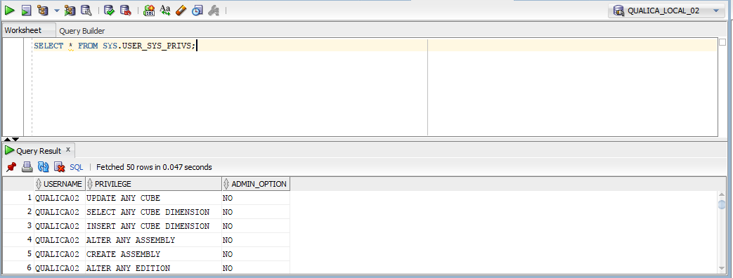

 |  |  |  | Nếu User chưa có quyền Debug thì phải xét quyền cho user đó.

 |  |  | Bước 2: Đổi sang user có quyền amin của database và thực hiện câu lệnh SQL sau:

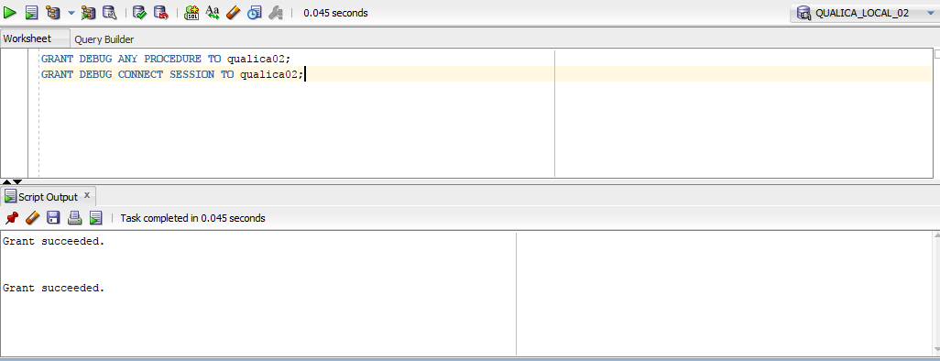

 |  |  | Bước 3: Chuyển về user muốn sử dụng debug và kiểm tra lại có được quyền debug hay chưa.

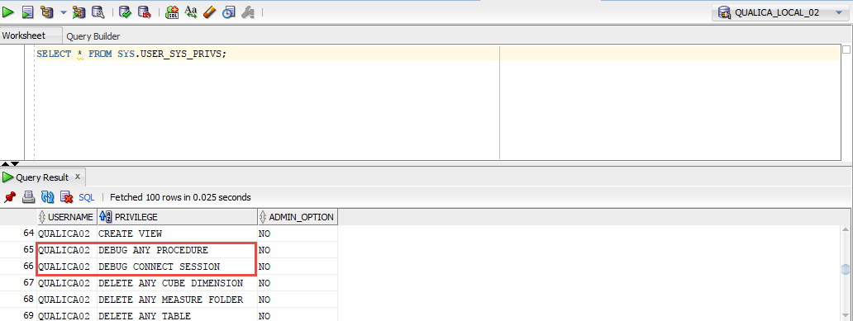

 | 3.2. Thực hiện debug

 |  |  | Bước 1: Chọn Function or Procedure mà bạn muốn debug

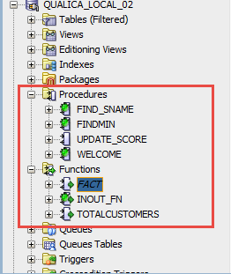

 |  |  | Bước 2: Chọn Compile for debg trong icon Compile.

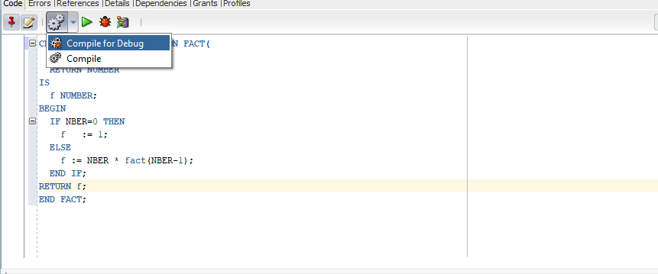

 |  |  | Bước 3: Đặt Breakpoint bằng chọn chuột phải chọn Toggle Breakpoint hoặc nhấn chuột trái vào vị trí muốn đặt Breakpoint.

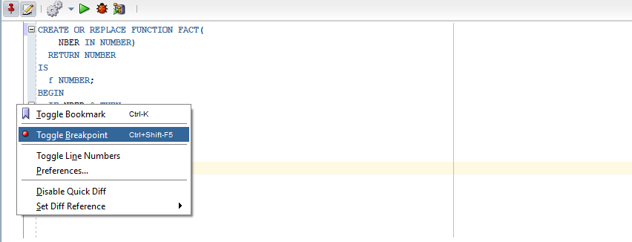

 |  |  | Bước 4: Chạy debug:

 |  |  |  |  | Chạy bình thường |  | Chạy debug

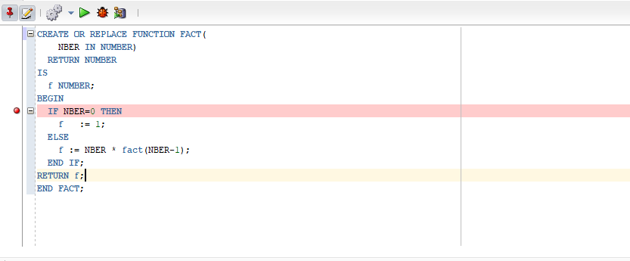

 |  |  |  | Khi Select icon debug hoặc run thì điều sẽ hiển thị ra một hộp thoại nếu có param input thì sẽ điều vào. Trong trường hợp này truyền param input bằng 10.
 |  |  |  | Khi đã truyền xong input thì select OK để chạy.

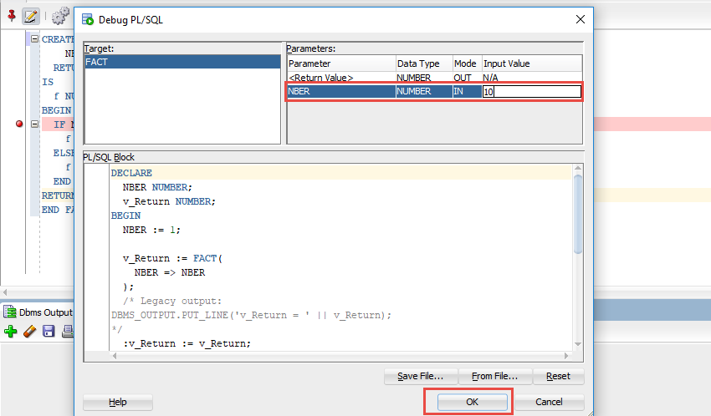

 |  |  | Bước 5: Cách chạy debug

 |  |  |  |  |  | Những thao tác

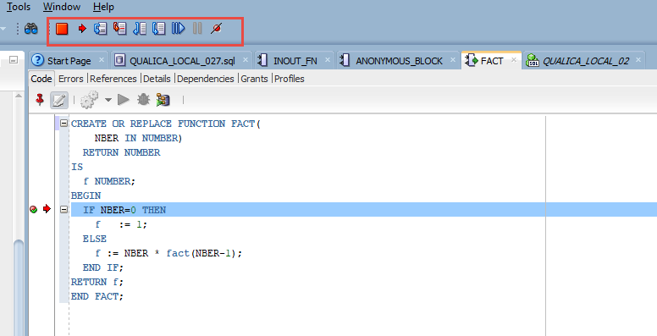

 | 3.3. Thực hiện debug từ Java
 |  |  | Bước 1: Click chuột phải vào DB cần debug và chọn Remote Debug
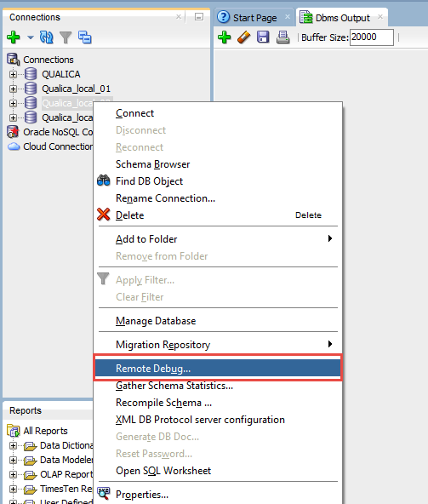

 |  |  | Bước 2: Chọn port và click OK

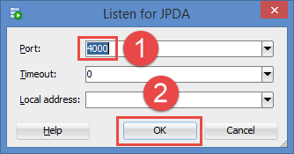

 |  |  | Bước 3: Đặt break point
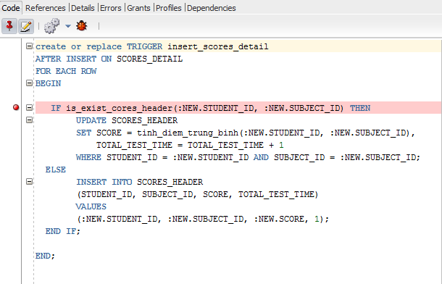

 |  |  | Bước 4: Thêm đoạn code sau trong class Java chứa mã gọi thực thi PLSQL
CallableStatement debugStatement = getCallableStatement("begin DBMS_DEBUG_JDWP.CONNECT_TCP( '<ip of local debug>', 4000 ); end;");
debugStatement.execute();

 |  |  | *Link tham khảo: http://sanat-pattanaik-debug.blogspot.com/2011/01/debugging-pl-sql-calls-from-java.html

4
4. Bài tập

-- DATA TEST
CREATE TABLE Faculty
(
id CHAR(4)PRIMARY KEY,
name NVARCHAR2(30) NOT NULL,
quality NUMBER DEFAULT 0
)
CREATE TABLE Student
(
id CHAR(10) PRIMARY KEY,
first_name NVARCHAR2(15) NOT NULL,
last_name NVARCHAR2(7)NOT NULL,
sex nchar(7),
dob TIMESTAMP(6) NOT NULL,
address NVARCHAR2(20),
faculty_id CHAR(4)
)
CREATE TABLE Subjects
(
id CHAR(4) PRIMARY KEY,
name NVARCHAR2(25) NOT NULL,
credit_num NUMBER(2)
)
CREATE TABLE Score
(
student_id CHAR(10) ,
subjects_id CHAR(4) ,
score DECIMAL(4,2),
test_time NUMBER(2),
PRIMARY KEY(student_id, subjects_id, test_time)
)
ALTER TABLE Student ADD FOREIGN KEY(faculty_id) REFERENCES Faculty(id);
ALTER TABLE Score ADD FOREIGN KEY(subjects_id) REFERENCES Subjects(id);
ALTER TABLE Score ADD FOREIGN KEY(student_id) REFERENCES Student(id);

 |  | Nhấn vào dấu cộng phía bên trái của dòng 80 để mở script tạo data

 | 4.1. Bài tập căn bản (5 HOURS)
 |  |  | Bài tập 1: Xây dựng khối lệnh tính n giai thừa
 |  |  | Bài tập 2: Xây dựng khối lệnh xuất bảng cửu chương thứ n
 |  |  | Bài tập 3: Xây dựng khối lệnh giải phương trình bậc nhất Ax + B = 0
 |  |  | Bài tập 4: Xây dựng khối lệnh giải phương trình bậc hai Ax^2+Bx + C = 0
 |  |  | Bài tập 5: Xây dựng khối lệnh nhập 3 cạnh tam giác A,B,C. Cho biết tam giác có hợp lệ không? Nếu có cho biết loại tam giác: đều, cân, vuông, vuông cân, thường.
 |  |  | Bài tập 6: Xây dựng khối lệnh nhập ngày, tháng, năm. Cho biết ngày, tháng, năm có hợp lệ không?
 |  |  | Bài tập 7: Chuyển đổi bài tập 5 để sử dụng mệnh đề case when dạng có selector
 | 4.2. Bài tập về CURSOR (8 HOURS)
 |  |  | Bài tập 1: Xây dựng khối lệnh khi nhập mã khoa thì sẽ hiển thị những học sinh của khoa đó.
 |  |  | Bài tập 2: Xây dựng khối lệnh liệt kê những môn học của từng học sinh theo học.
 |  |  | Bài tập 3: Xây dựng khối lệnh thực hiện xóa thông tin những học sinh(Student, SCORE) thuộc khoa nhập vào
 |  |  | Bài tập 4: Xây dựng khối lệnh thực hiện cập nhật lại điểm cộng thêm 2 điểm cho những môn học có mã số 2
 | 4.3. Bài tập về FUNCTION - PROCEDURES (8 HOURS)
 |  |  | Bài tập 1: Xây dựng hàm tính n giai thừa?
 |  |  | bài tập 2: Thủ tục find_sname có 1thông số truyền vào (i_student_id), và 2 thông số trả về ( o_first_name , o_last_name) là họ và tên tương ứng của sinh viên với mã số truyền vào.
 |  |  | Bài tập 3: Thủ tục print_student_name in ra tên của sinh viên với mã số là đối số truyền vào của thủ tục.
 |  |  | Bài tập 4: Viết thủ tục tên update_score tăng 1 điểm cho những học sinh địa chỉ ở i_address và giới tính i_sex, mã khoa i_faculty_name
 | 4.4. Bài tập về EXCEPTIONS (4 HOURS)
 |  |  | Bài tập 1: Tạo exception ném ra lỗi chia 0
 |  |  | Bài tập 2: Tạo exception ném ra lỗi khi giá trị nhập vào vượt ngoài giới hạn chặn trước
 |  |  | Bài tập 3: Tạo exception ném ra lỗi khi danh sách số học sinh lớn hơn 10
 |  |  | Bài tập 4: Tạo exception ném ra lỗi khi xuất hiện điểm nhỏ nhất nhỏ hơn 5
 |  |  | Bài tập 5: Chuyển đổi bài tập 5 ở 4.1 để có thể áp dụng exception
 | 4.5. Bài tập về TRIGGER (8 HOURS)
 |  |  | Bài tập 1: Xây dựng ràng buộc khi thêm một học sinh thì hiển thị họ tên đầy đủ của sinh viên đó ?
 |  |  | Bài tập 2: Xây dựng ràng buộc khi xoá một học sinh thì sẽ xóa những kết quả của học sinh học tập đó?
 |  |  | Bài tập 3: Xây dựng ràng buộc khi thêm một học sinh mới thì tự động cập nhật số lượng học sinh của khoa của học sinh tham gia học?
 |  |  | Bài tập 4: Xây dựng ràng buộc khi thêm xóa sửa kết quả học tập thì sẽ hiển thị thông tin điểm trung bình từng môn học và điểm trung bình tất cả môn học theo tín chỉ?
 |  |  | Bài tập 5: Viết trigger hiện thực yêu cầu sau: mỗi sinh viên không được học quá 5 môn học
 | 4.6. Bài tập về PACKAGE (8 HOURS)
 |  |  | Bài tập 1: Tạo package có hàm find_sname in ra họ tên của sinh viên với mã số là đối số được truyền vào
 |  |  | Bài tập 2: Tạo package có hàm find_sname và print_student_name in ra tên sinh viên với mã số truyền vào
 |  |  | Bài tập 3: Tạo package có hàm print_student_name và print_max_score in ra điểm cao nhất của tất cả môn học mà các sinh viên theo học
 |  |  | Bài tập 4: Tạo package có hàm print_student_name và hàm print_min_score in ra điểm nhỏ nhất mà sinh viên theo học

